版权声明
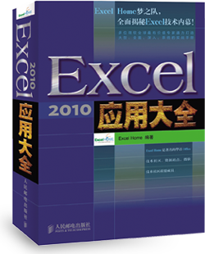

1．本文件为ExcelHome编著的图书《Excel 2010应用大全》的配套资
料，版权归ExcelHome网站及著作权人所有。
2．若传播本文件需完整注明出处：
“来源：ExcelHome网站（http://www.excelhome.net）”。
3．ExcelHome网站及作者拥有完整的版权，受著作权法保护，任何
单位及个人不得用于商业用途。
4．不得抄袭、修改、摘编本文件的任何内容，或以其他方式用于商
业目的，如对版权构成侵犯，将追究其法律责任。
5．本版权声明附于该文件内，不得删除！

微信公众号
iexcelhome
新浪微博
@ExcelHome
腾讯微博
@excel_home





www.excelhome.net

学员成绩表
2010年二学期期末考试
 |  |  |  |  |  |  |  | 学科 | 数学
学号 | 姓名 | 语文 | 数学 | 英语 | 物理 | 化学 | 总分 | FREQUENCY人数统计
1001 | 刘世文 | 70 | 90 | 51 | 107 | 48 | 336 | 区间 | 人数
1002 | 吴振浩 | 99 | 59 | 63 | 100 | 61 | 382 | < 90 | 2
1003 | 李嘉轩 | 89 | 128 | 74 | 156 | 70 | 517 | 90 - 100 | 2
1004 | 林乐华 | 93 | 61 | 53 | 132 | 73 | 412 | 100 - 120 | 4
1005 | 刘颖文 | 106 |  | 80 | 152 | 88 | 426 | 120 - 150 | 2
2001 | 黄明勇 | 108 | 124 | 90 | 174 | 91 | 587 | COUNTIF人数统计
2002 | 王嘉宁 | 112 | 100 |  | 156 | 92 | 460 | 区间 | 人数
2003 | 张家峰 | 78 | 111 | 84 | 161 | 88 | 522 | < 90 | 2
2004 | 张耀阳 | 116 | 116 |  | 165 | 90 | 567 | 90 - 100 | 2
2005 | 张志豪 | 119 | 114 | 92 | 182 | 91 | 598 | 100 - 120 | 4
2006 | 杜宝贞 | 121 | 99 | 93 | 161 |  | 474 | 120 - 150 | 2

